Arkusz1
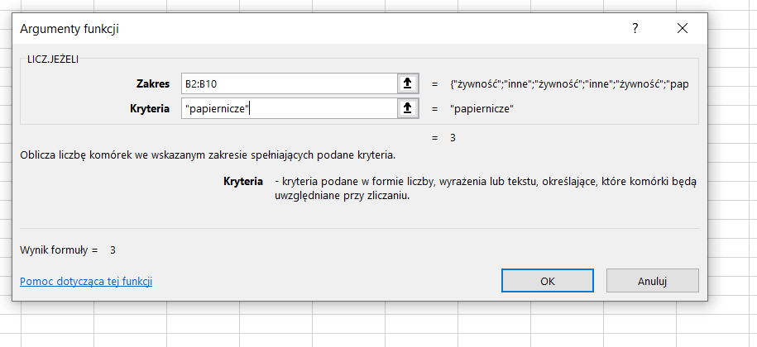
Produkt | kategoria | cena | ilość | wartość
masło | żywność | 7.00 zł | 23 | 161.00 zł
baterie | inne | 4.00 zł | 33 | 132.00 zł
chleb | żywność | 3.50 zł | 25 | 87.50 zł
worki | inne | 3.00 zł | 4 | 12.00 zł
ciastka | żywność | 2.00 zł | 56 | 112.00 zł
gazeta | papiernicze | 5.00 zł | 45 | 225.00 zł
jajka | żywność | 10.00 zł | 45 | 450.00 zł
zeszyt | papiernicze | 3.00 zł | 678 | 2,034.00 zł
kartka | papiernicze | 2.00 zł | 234 | 468.00 zł

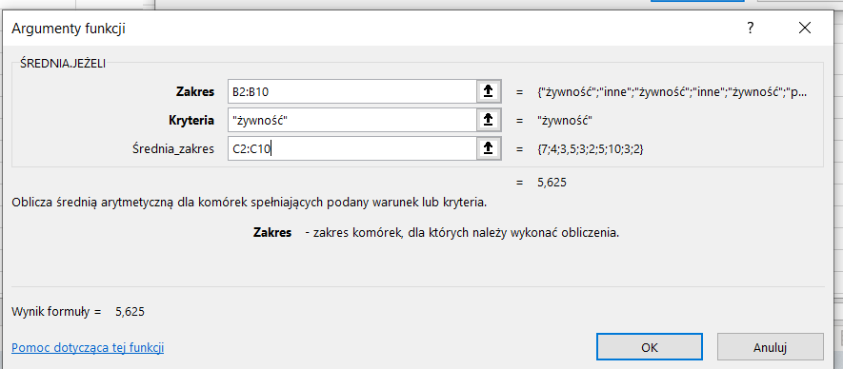
 | max | 10.00 zł | 678.00 zł | 2,034.00 zł
 | min | 2.00 zł | 4.00 zł | 12.00 zł
 | średnia | 4.39 zł | 127.00 zł | 409.06 zł
 | suma | 39.50 zł | 1,143.00 zł | 3,681.50 zł

ile jest produktów w kategorii żywność |  |  |  | 4
ile jest produktów w kategorii papiernicze |  |  |  | 3
jaka jest średnia cena żywności |  |  |  | 5.625
jaka jest wartość wszystkich produktów papierniczych |  |  |  | 2727

